UPA BARRA DE JANGADA
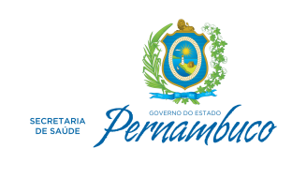

Secretaria Executiva de Administração e Finanças - SEAF
Assessoria Secretaria Executiva de Adminitração e Finanças

Repasses às Organizações Sociais de Saúde 2018
Destinatário | Natureza | Mês Repasse | Valor
UPA BARRA DE JANGADA | Contratos Gestão - UPAs | fevereiro | 1,394,424.52
UPA BARRA DE JANGADA | Contratos Gestão - UPAs | março | 697,212.26
UPA BARRA DE JANGADA | Contratos Gestão - UPAs | abril | 1,197,212.26
UPA BARRA DE JANGADA | Contratos Gestão - UPAs | maio | 1,197,212.26
UPA BARRA DE JANGADA | Contratos Gestão - UPAs | junho | 500,000.00
UPA BARRA DE JANGADA | Contratos Gestão - UPAs | julho | 1,197,212.26
UPA BARRA DE JANGADA | Contratos Gestão - UPAs | agosto | 1,197,212.26
UPA BARRA DE JANGADA | Contratos Gestão - UPAs | setembro | 1,197,212.26
UPA BARRA DE JANGADA | Contratos Gestão - UPAs | outubro | 1,151,873.85
UPA BARRA DE JANGADA | Contratos Gestão - UPAs | novembro | 1,197,212.26
UPA BARRA DE JANGADA | Contratos Gestão - UPAs | dezembro | 1,197,211.99
 |  | Total | 12,123,996.18

